Histograma
DADOS | Tempo de preparo
2
2 | Intervalos | quantidade | Porcentagem(%) | média aritmética | 95°Percentil
2 | 2 |----- 5 min | 71 | 33.50% | 6.2635 | 10.395
2 | 5 |----- 8 min | 82 | 41.50%
2 | 8 |----- 11 min | 41 | 21.50% | média geométrica
2 | 11 |----- 14 min | 6 | 3.50% | 5.703710117
2
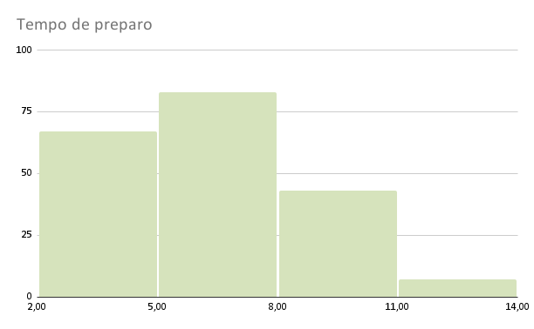
2
2
2
2
2
2
2
2
2.4
2.6
2.6
2.7
2.8
2.9
3
3
3.1
3.3
3.4
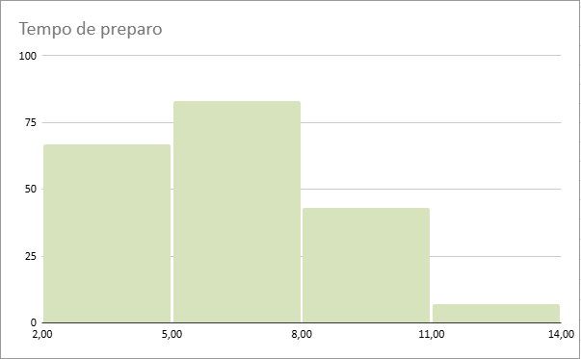
3.5
3.6
3.7
3.7
3.7
3.7
3.7
3.7
3.8
3.8
3.8
3.8
3.9
4
4.1
4.1
4.2
4.2
4.3
4.3
4.3
4.4
4.4
4.4
4.4
4.4
4.4
4.5
4.5
4.6
4.6
4.6
4.6
4.7
4.8
4.8
4.9
4.9
4.9
4.9
4.9
5
5
5
5
5.1
5.1
5.1
5.2
5.2
5.3
5.4
5.4
5.4
5.5
5.5
5.5
5.6
5.8
5.8
5.8
5.8
5.9
5.9
6
6
6
6
6
6.2
6.2
6.2
6.2
6.3
6.3
6.4
6.4
6.4
6.5
6.5
6.5
6.6
6.6
6.6
6.6
6.6
6.7
6.7
6.7
6.8
6.8
6.8
6.8
7
7.1
7.1
7.1
7.2
7.2
7.2
7.2
7.3
7.3
7.3
7.4
7.5
7.5
7.5
7.6
7.6
7.6
7.6
7.6
7.7
7.7
7.7
7.7
7.7
7.8
7.8
7.8
7.9
7.9
7.9
8
8
8
8.1
8.1
8.2
8.2
8.3
8.3
8.3
8.4
8.4
8.4
8.4
8.4
8.5
8.5
8.5
8.6
8.6
8.6
8.8
8.9
9
9.1
9.1
9.3
9.3
9.4
9.4
9.4
9.5
9.6
9.7
9.8
9.9
10
10.1
10.3
10.3
10.4
10.6
10.9
11
11.6
11.7
12.1
12.4
12.9
13.9

